Betekenis gevaarsymbolen
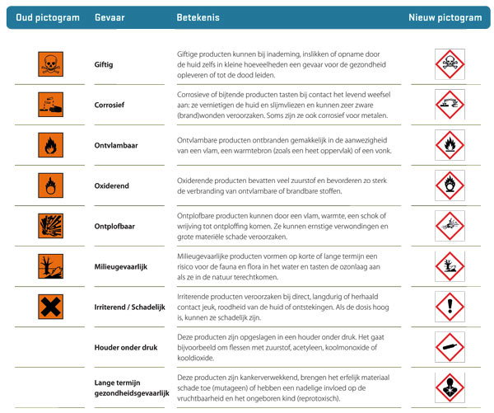
Gevaarsymbolen met gevaaromschrijving

